CLP
 | INFORME DE CLIMATIZACION AA CLARO ZONA - LIMA PROVINCIAS
Nombre de la Estación: | CALETA_CULEBRA
Nombre de Localidad: | CULEBRAS
Fecha: | 08/07/2026 - 16/07/2026
Zona: | CHIMBOTE
ID site: | TA1072
CRQ Y/O INC: | INC567778895996
Asunto: | Ninguno
Técnico:
ANTECEDENTES
No hay antecedentes
MODELO DE AIRE ACONDICIONADO
Marca: | Huawei
Modelo: | Eltek
Serie: | 199192902
Voltaje: | 20.4
Refrigerante: | Climatizacion
DESCRIPCIÓN DE LAS ACCIONES REALIZADAS
Ninguna accion Realizada
DESCRIPCIÓN FOTOGRAFICA
FOTO 1: MODELO DEL EQUIPO |  | FOTO 2: SERIE DEL EQUIPO
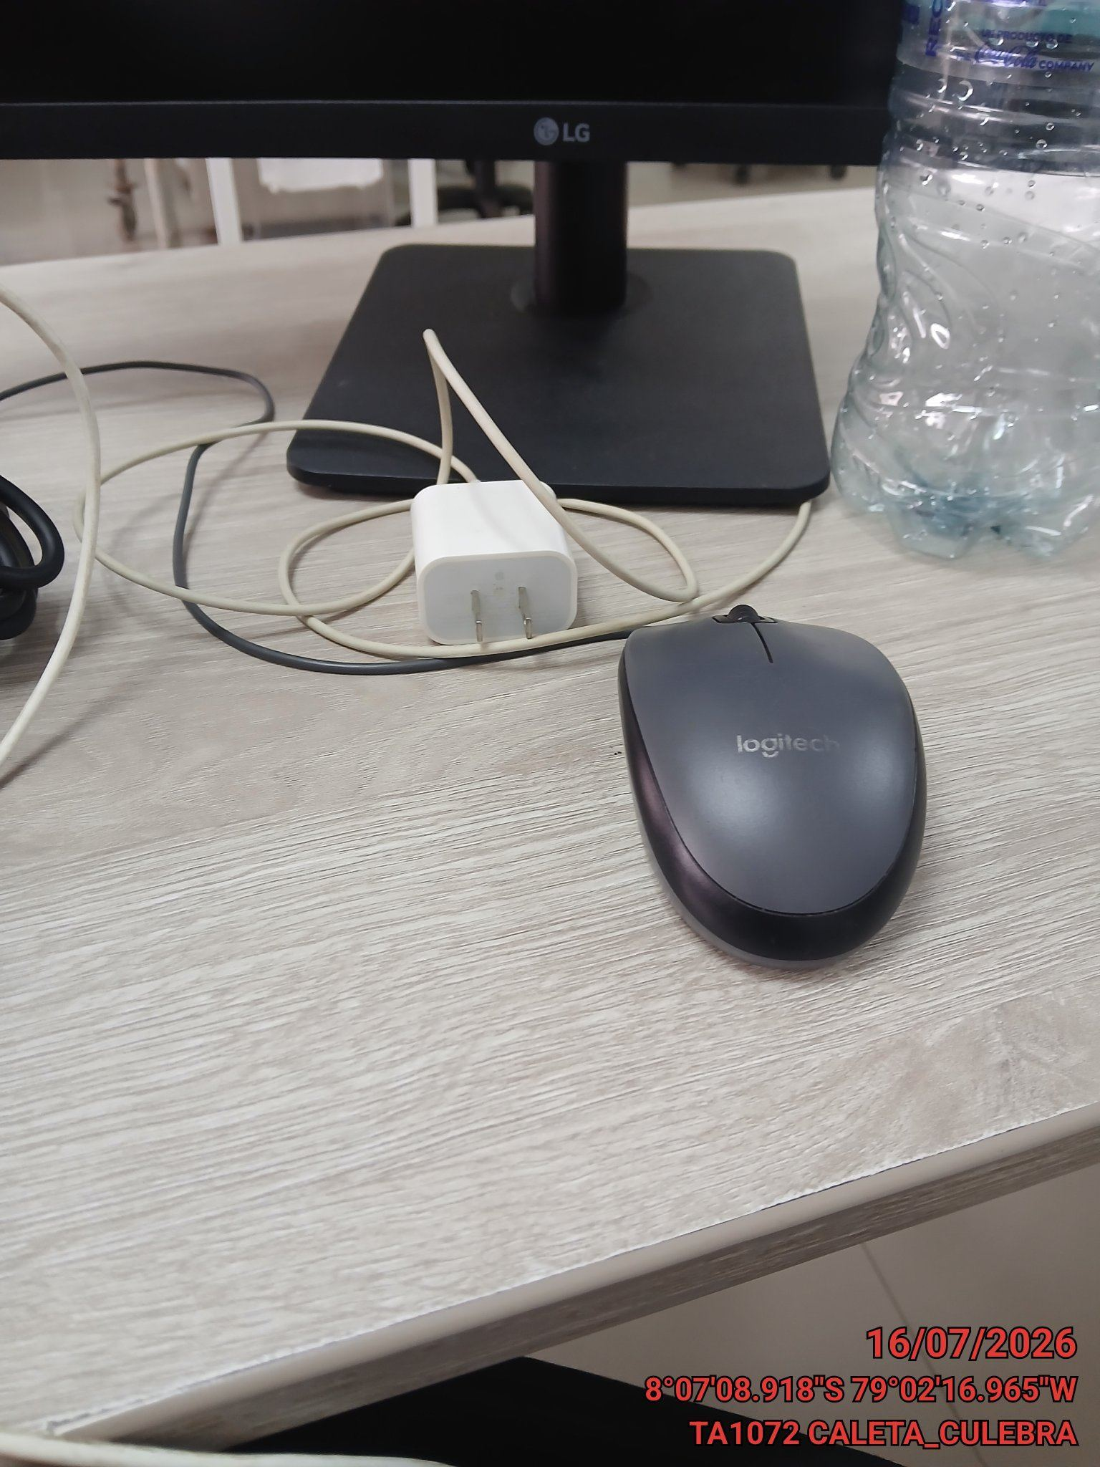 |  | 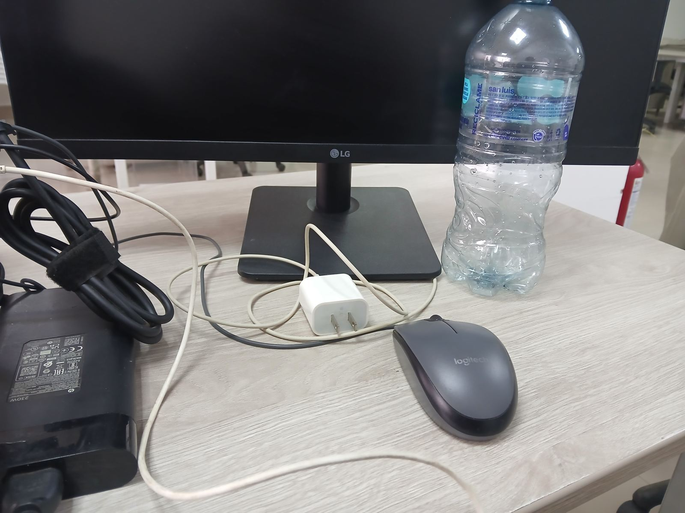

FOTO 3: FOTO DEL EQUIPO |  | FOTO 4 : REVISIÓN DEL EQUIPO ALARMADO
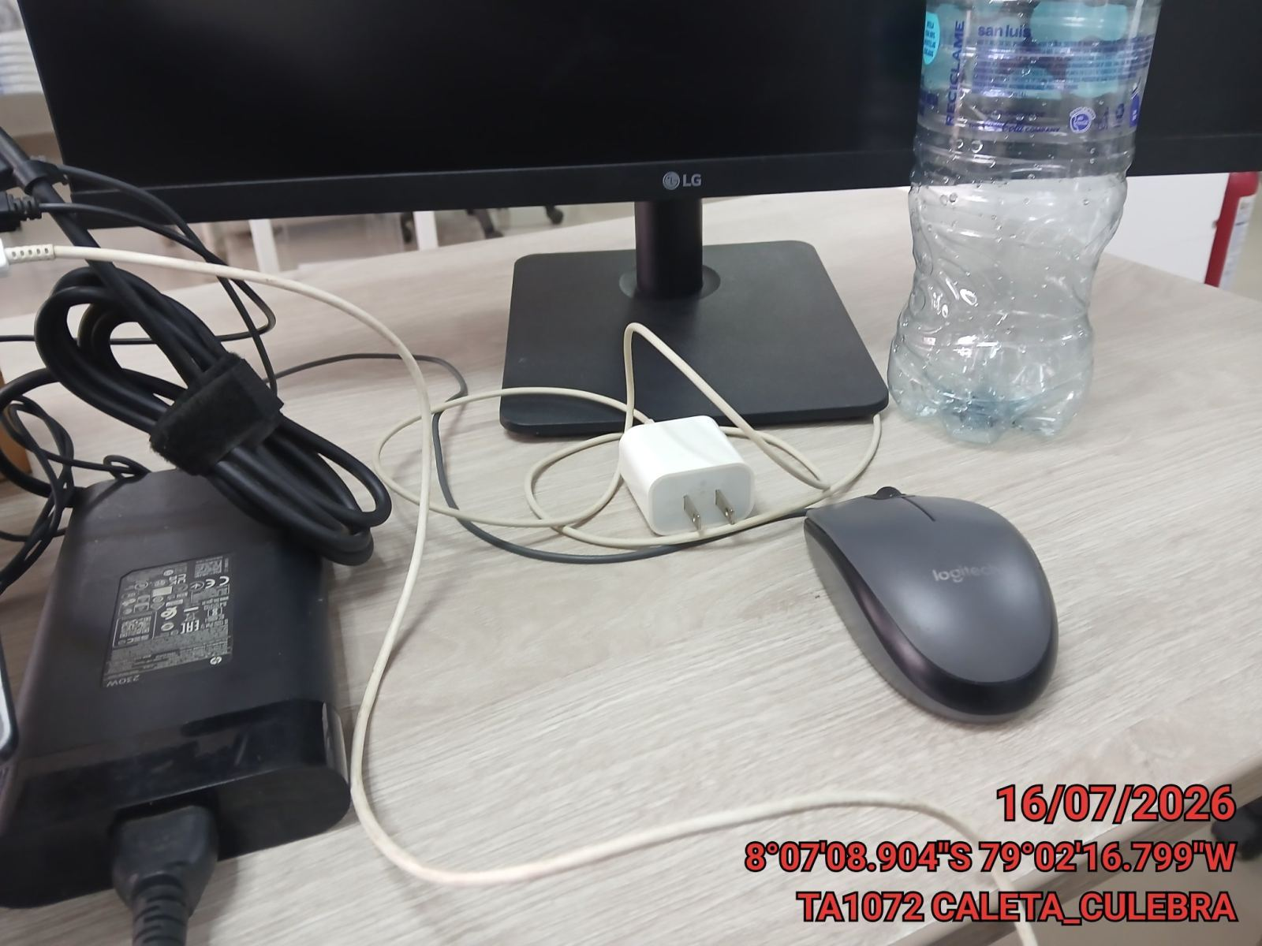 |  | 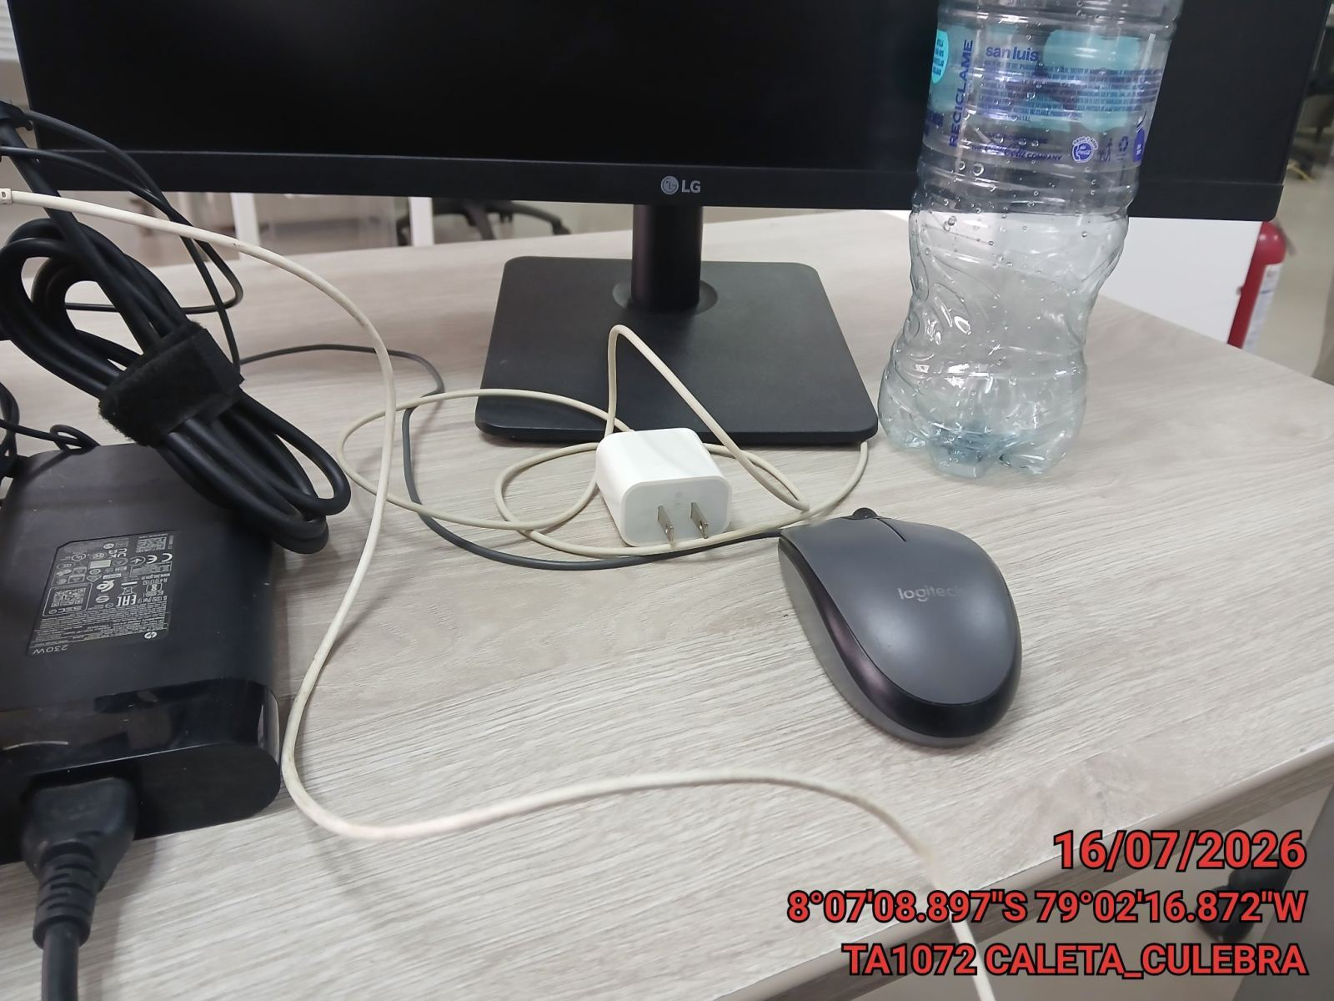

FOTO 5: LECTURAS DEL EQUIPO EN NETECO
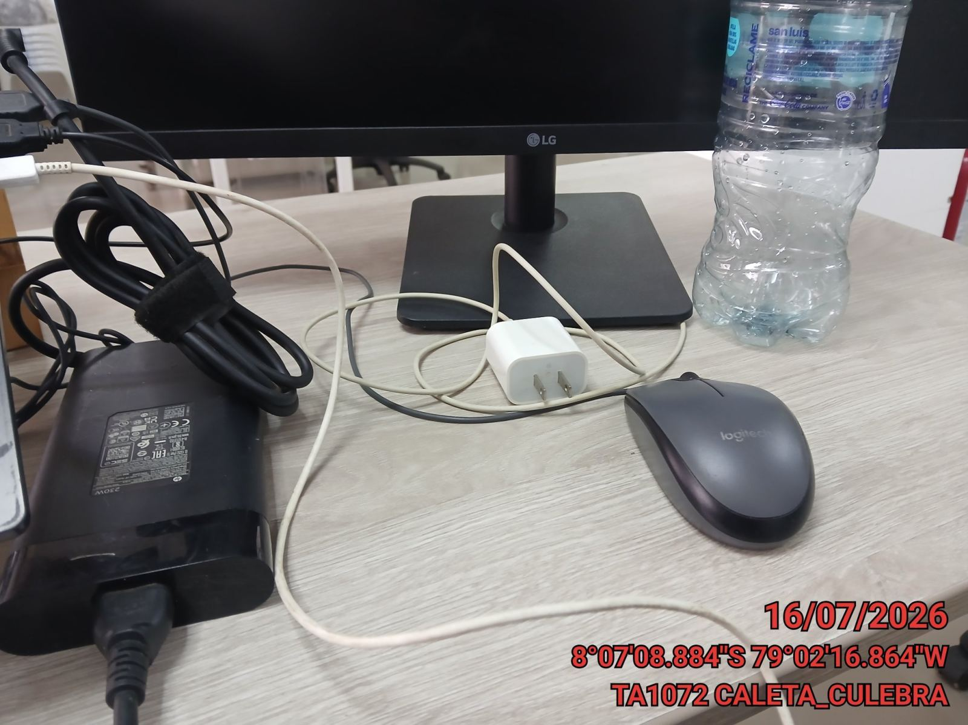 |  | 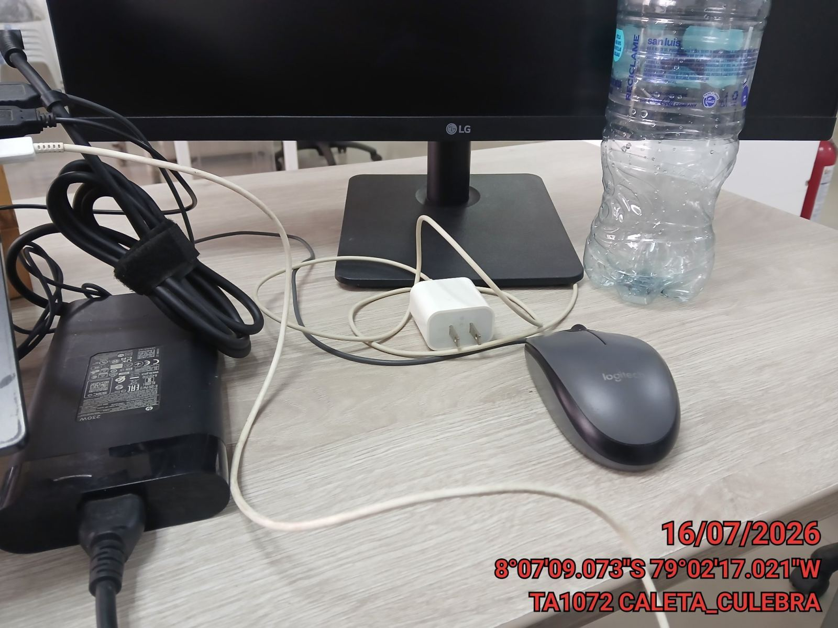

FOTO 6: REVISIÓN DE TARJETA |  | FOTO 7: REVISIÓN DEL VENTILADOR
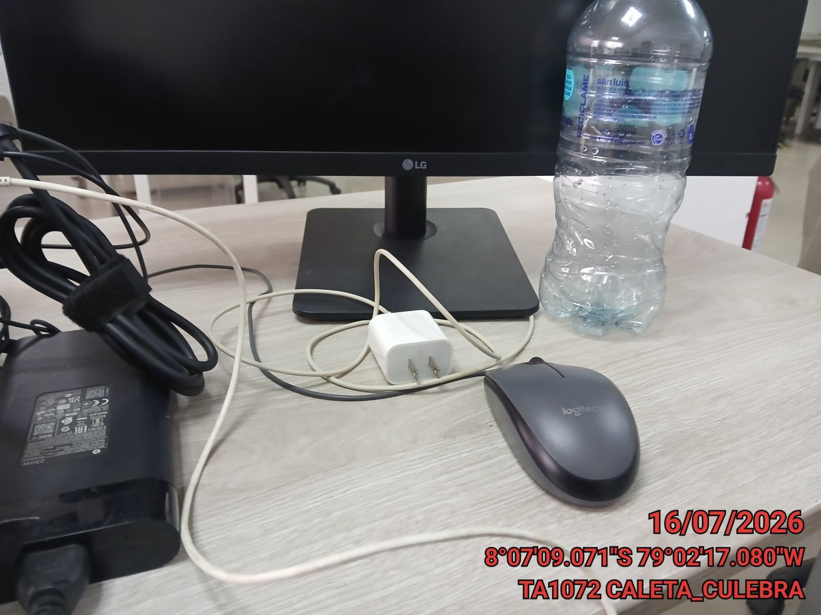 |  | 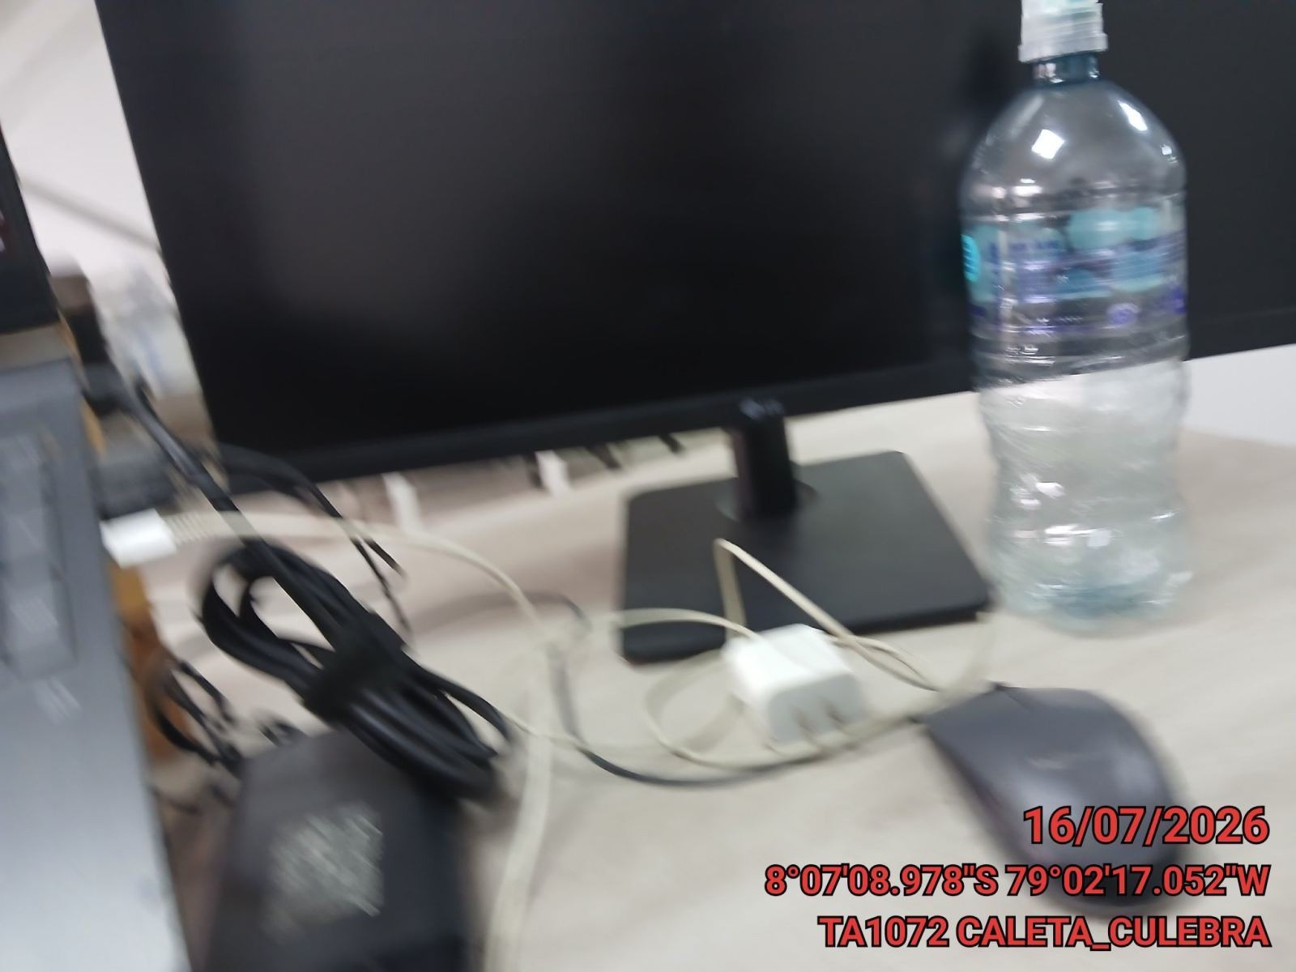

FOTO 8: REVISIÓN DEL COMPRESOR |  | FOTO 9: REVISION DEL EQUIPO Y/O ELEMENTO AVERIADO
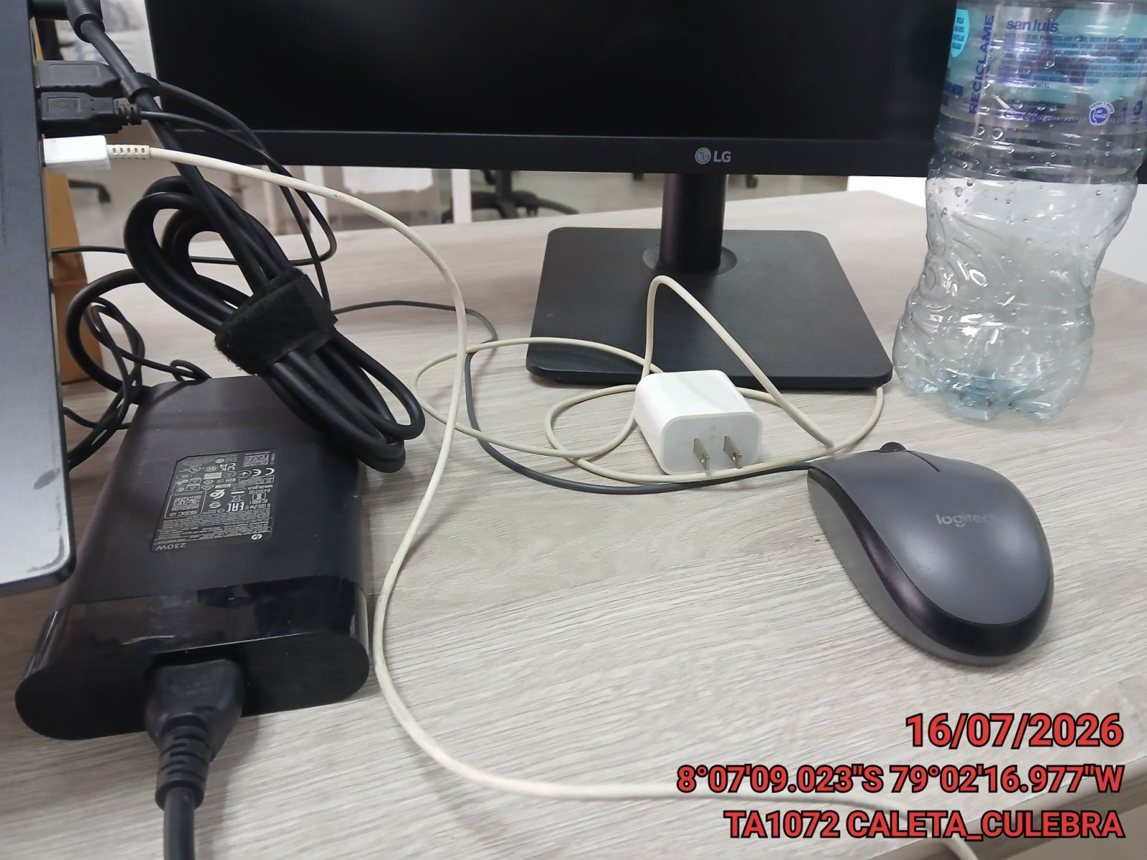 |  | 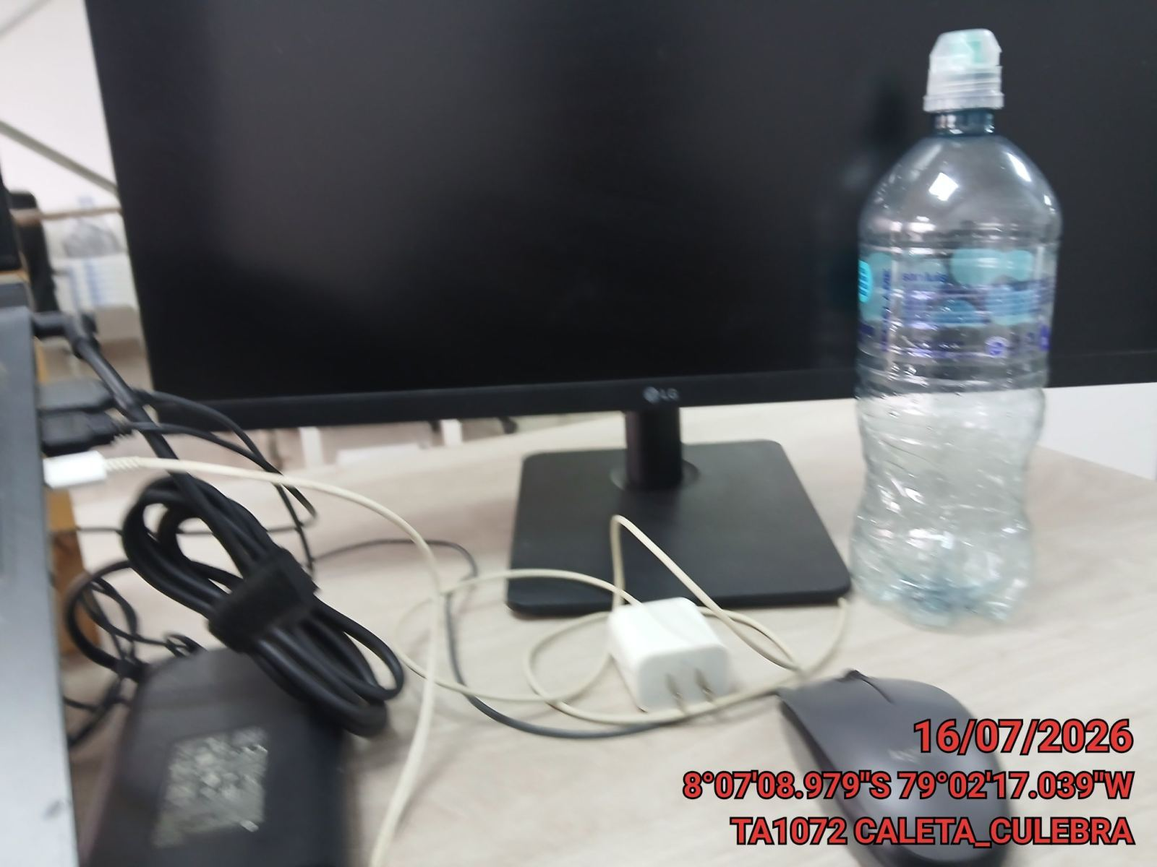

CONCLUSIONES |  | Detalle de avería: | Ninguna Averia
Ninguna conclusion
RECOMENDACIONES
Muchas Recomendaciones

